Sheet1
Menu website :

Bahan
 | Daftar Bahan Baku (sales quotation nyambung tabelnya bahan baku)
 | Daftar Resep
Produksi
 | Penawaran 1 => penawaran 2
 | Order Pengiriman
 | Penerimaan Barang
 | Order Retur
 | SPK Besar (ditambah bagian untuk periksa apakah 6 form di spk kecil sudah diisi, ada opsi untuk buka ke halaman itu juga)
 | Input Desain
 | Penimbangan
 | Mixing
 | Tutup Botol Besar
 | Tutup Botol Kecil
 | Quality Control

Customer
 | Bank Account Customer
 | Customer
 | Delivery Address
 | Finance Customer
Supplier
 | Supplier
 | Bank Account Customer
 | Finance Supplier

ERD

Form" tambahan
Form 1 (atasnya spk) : Input Desain
Atribut :
- nama klien
- ukuran
- rgb
- upload desain

Form 2 (bawah spk) : Penimbangan
Isi :
-bahan baku yg digunakan (satuan mL,L, kg)
- utk tau berapa kg yg digunakan harus menggunakan massa jenis per barang

kata kakaknya ada 2 database (sama" bisa import dari excel) :
a. massa jenis bahan baku
b. volume jenis bahan baku (idk volume jenis itu apa)

Rumus konversi :
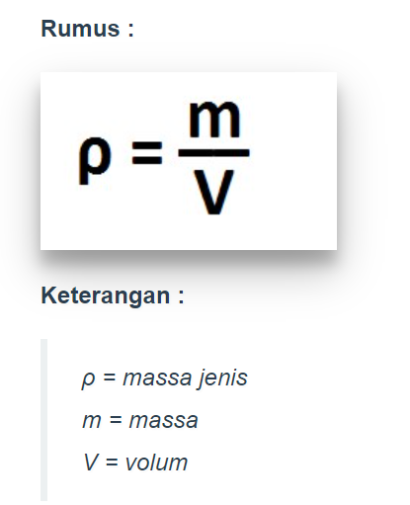

Form 3 : mixing
- nama pegawai (dropdown?)
- bahan baku apa saja yang dipakai
- Jumlah produk jadi (L)

Form 4 : Input cairan |  | jadi berapa botol, rusak berapa
- No Penawaran
- List barang yang dipesan
- Kuantitas
- Tanggal dan jam berapa dikerjakan (awal dan selesai)
- Siapa yang mengerjakan
- No Penawaran
- Rusak berapa

Form 5 : (ini yg tutup kecil tutup besar) |  | Ini proses pencetakan label dan masukkan parfum ke kardus, cek berapa yg rusak
- No Penawaran
- Tanggal dan jam berapa dikerjakan (awal dan selesai)
- Siapa yang mengerjakan
- Total Kuantitas
- Rusak berapa (human error)
Tutup botol besar, isinya sama dengan di atas ditambah :
- kerusakan barang tiap proses x harga bahan baku = kerugian total

Form 6 : Quality Control |  | cek kardus oleh kepala pabrik
- kerusakan barang x nominal (maksudnya harga jual bee yo)
- barang tidak sempurna (pcs)

